zamówienie
 |  |  |  |  | GABI-BUD Sp.z o.o. | tel:604 24 18 22
 |  | Formularz zamówienia stołu typu Paweł
 | Dane do wysyłki |  | Dane do faktury

 | Imię i nazwisko |  | Imię i nazwisko
 | Kod pocztowy |  | Kod pocztowy
 | Miejscowość |  | Miejscowość
 | Ulica |  | Ulica |  |  | Nr domu
 | Nr telefonu |  | Nr telefonu
 | Poczta mail |  | Poczta mail
 |  |  | NIP

 | Wybierasz stół typu PAWEŁ |  | Wybierz średnicę Pawła

 | Wybierz kolor imprenatu
 |  |  | Cena 1 sztuki | 0.00 zł
 | Podaj ilość zamawianych stołów | 1 | Koszt przesyłki | 0.00 zł
6 |  |  |  | Brak w ofercie
 |  |  | Wartość zamówienia | 0.00 zł
 |  |  | Sprawdź ilość zamawianych stołów
 | Data zamówienia | 2016-03-24

 | 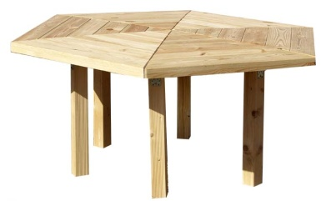
 | Producent stołów ogrodowych |  |  | Sprawdź i wyślij zamówienie
 | www.ogrod-meble.pl

 | poczta: zbyt@ogrod-meble.pl

 | Uruchomienie realizacji zamówienia nastąpi po zaksięgowaniu wpłaty na konto .
 | Dla przyspieszenia realizacji zamówienia prosimy dołączyć potwierdzenie wpłaty .
 | GABI-BUD Sp.z o.o. | 78-523 Nowe orowo | ul.Kolonia 32 | KONTO BZWBK 14 1090 2662 0000 0001 1490 0026

